新概念一册
 | 新概念一册学习计划:2014.10.13-2014.11.28
 | 周一 | 周二 | 周三 | 周四 | 周五 | 周六 | 周未
第一周 | 0.5 | 1 | 1.5 | 2 | 2.5 | 3.5 | 4.5 | 双
第二周 | 5 | 5.5 | 6 | 6.5 | 7 | 7.5 | 8.5 | 单
第三周 | 9 | 9.5 | 10 | 10.5 | 11 | 12 | 13 | 双
第四周 | 13.5 | 14 | 14.5 | 15 | 15.5 | 16 | 17 | 单
第五周 | 17.5 | 18 | 18.5 | 19 | 19.5 | 20.5 | 21.5 | 双
第六周 | 22 | 22.5 | 23 | 23.5 | 24 | 24.5 | 25 | 单

 | 新概念一册学习修正计划:2014.10.13-2014.11.28
 | 周一 | 周二 | 周三 | 周四 | 周五 | 周六 | 周未
第一周 | 1 | 2 | 3 | 4 | 5 | 6｜7|8|9 | 9|10|11|12 | 双
第二周 | 13 | 14 | 15 | 16 | 17 | 18 | 19|20|21|22 | 单
第三周 | 23 | 24 | 25 | 26 | 27 | 23|24|25|26 | 27|28|29|30 | 双
第四周 | 31 | 32 | 33 | 34 | 35 | 36 | 38|39|40|41 | 单
第五周 | 42 | 43 | 44 | 45 | 46 |  |  | 双

 | 新概念一册学习最终修正计划:2014.10.13-2014.11.13
 | 周一 | 周二 | 周三 | 周四 | 周五 | 周六 | 周未
第一周 | 28 | 29 | 30 | 31 | 32 | 33|34|35|36 | 37|38|39|40 | 双Oct18.19
第二周 | 41 | 42 | 43 | 44 | 45 | 46 | 47|48|49|50 | 单Oct.26
第三周 | 51 | 52 | 53 | 54 | 55 | 56|57|58|59 | 60|61|62|63 | 双Nov.1.2
第四周 | 64 | 65 | 66 | 67 | 68 | 69|70 | 71|72|73|74 | 单Nov.11
 |  |  |  |  |  |  |  | Nov 18.19

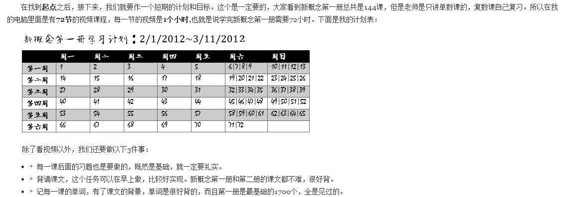

 |  |  |  |  |  |  | 4

